OPSYS Q1 2026
  | 
 | SIR.tel. Srl - Via Molino di Sopra 55A 37054 Nogara (VR) - sales@sirtel.it - www.sirtel.it
 | Listino Opsys n. 74 Q1 Febbraio 2026
 |  | Perimeter / VMS
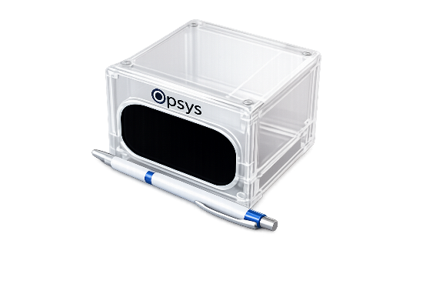 |  | Un dispositivo compatto plug & play per ambienti industriali esigenti ALTOS (Advanced LiDAR Technology Opsys Sensors) porta valore aggiunto alle applicazioni industriali fornendo punti 4D dal campo visivo specifico (FOV) del dispositivo. Consente ai sistemi di migliorare le prestazioni e la sicurezza – aumentando l'efficienza per maggiori risparmi sui costi. Il LiDAR Opsys non ha parti mobili, rendendolo più robusto poiché non ci sono guasti meccanici nel tempo. Consente ai sistemi di migliorare le prestazioni e la sicurezza – aumentando l'efficienza per ottenere maggiori risparmi sui costi. L'ALTOS PoE richiede solo un singolo cavo ethernet per alimentazione e dati, semplificando l'installazione. Il connettore di alimentazione opzionale consente l'uso in installazioni tradizionali senza capacità PoE. https://www.opsys-tech.com/security
 | Codice | Descrizione | Listino Euro
 | 1286668C | ALTOS 300 - Altos POE 0.1X0.1 HH 940nm rear connector - 4.5 MM FoV 13*6,5. Key Tech Spec: FOV 22,5° x 6,5°. Angular Resolution 0.1° x 0.1°. Operating Temp -30°C to 65°C. Wavelength 905nm, 940nm. Max Range 10% 200m. Max Range 70% 300m. Frame Rate Up to 25 FPS. Eye Safety Class 1 Eye-Safe per IEC/EN 60825-1: 2014 | 5,995.00 €
 | 1286688C | ALTOS 150 - Altos POE 0.2X0.2 LL 940nm rear connector - 4.5 MM FoV 45*13. Key Tech Spec: FOV 45° x 13°. Angular Resolution 0.2° x 0.2°. Operating Temp -30°C to 65°C. Wavelength 905nm, 940nm. Max Range 10% 100m. Max Range 70% 150m. Frame Rate Up to 25 FPS. Eye Safety Class 1 Eye-Safe per IEC/EN 60825-1: 2014 | 5,995.00 €
 | 1286767C | ALTOS 70 - Altos POE 0.4X0.4 AA 940nm rear connector - 4.5 MM FoV 80*22. Key Tech Spec: FOV 80° x 22°. Angular Resolution 0.4° x 0.4°. Operating Temp -30°C to 65°C. Wavelength 905nm, 940nm. Max Range 10% 55m. Max Range 70% 100m. Frame Rate Up to 25 FPS. Eye Safety Class 1 Eye-Safe per IEC/EN 60825-1: 2014 | 5,995.00 €
 |  | ACCESSORIES
 | 1287056 | Ethernet connector per assemblaggio cavo – con guarnizione per cavi Ethernet da 5.00 mm fino a 6.50 mm. Fornito a corredo di ogni sensore ALTOS. | 24.00 €
 | 1287636 | Power connector per assemblaggio cavo – variante connessione alimentazione (quando si usa alimentazione esterna e non PoE). | 24.00 €
 | 1287450 | copertura/paraschermo solare | 75.00 €
 | 1287460 | Adaper for camera brackets | 65.00 €

